Pompes
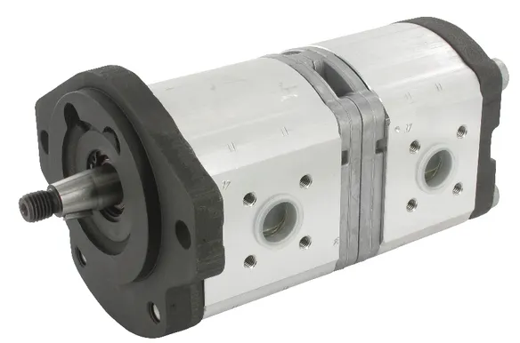

Pompes hydraulique
 |  |  |  |  |  |  |  |  |  | Calculs de rendements |  |  | Rendement volumétrique = débit mesuré/débit théorique(calculé)

 |  |  | Débit volumique

Egalité de base: Débit x 1000 = cylindré par tour x régime x rendement

Rendement volumétrique (entre 0,9 et 0,95) |  |  |  |  |  | Rendement volumétrique => aux pertes par fuites internes

Débit |  |  |  |  |  |  | Débit

 | Cylindré par tour |  |  | cm³ |  |  |  | Puissance |  |  | kW
 | Régime |  |  | tr/min |  |  |  | Pression |  |  | bar
 | Rendement volumétrique |  |  |  |  |  |  | Rendement total |  | 0

Débit->(Cylindré x régime x rendement)/1000 |  |  | 0 | l/min |  |  | Débit->(puissance x 600 x rendement tot)/pression |  |  | #DIV/0! | l/min

Cylindrée |  |  |  |  |  |  | Cylindrée

 | Débit |  |  | l/min |  |  |  | Couple |  |  | Nm
 | Régime |  |  | tr/min |  |  |  | Pression |  |  | bar
 | Rendement |  | 0 |  |  |  |  |  | π
 |  |  |  |  |  |  | Rendement hydromécanique |  |  | 0
Cylindrée-> (débit x 1000)/(régime x rendement) |  |  | #DIV/0! | cm³ |  |  | Cylindré->(couple x π x rendement hydromec x 20)/pression |  |  | #DIV/0! | cm³

Régime

 | Débit |  |  | l/min
 | Cylindrée |  |  | cm³
 | Rendement |  | 0

Régime->(débit x 1000)/(cylindré x rendement) |  |  | #DIV/0! | tr/min

 |  |  | Couple d'entrainement

Egalité de base: Couple x 20 x π x rendement hydr. = pression x cylindrée

Rendement hydromécanique (entre 0,85 et 0,95)

Couple

 | Pression |  |  | bar
 | Cylindrée |  |  | cm³
Rendement hydromécanique |  |  | 0
 |  | π | 3.1415926536

Couple->(pression x cylindré)/(πX rendement X 20) |  |  | #DIV/0! | Nm
 |  |  | l

Pression |  |  |  |  |  |  | Pression

 |  | Couple |  | Nm |  |  |  |  | Puissance |  | kW
 | Cylindrée |  |  | cm³ |  |  |  |  | Débit |  | l/min
 |  | π | 3.1415926536 |  |  |  |  | Rendement tot |  | 0
Rendement hydromécanique |  |  | 0
 |  |  |  |  |  |  | Pression-> (puissance x 600 x rendement tot)/débit |  |  |  | #DIV/0! | bar
Pression->couple x rendement x πx 20/cylindrée |  |  | #DIV/0! | bar

 |  |  | Puissance d'entrainement

Egalité de base: Puissance x 600 x rendement tot = pression x débit

Rendement total (entre 0,7 et 0,9)

Puissance |  |  |  |  |  |  | Puissance

 |  | Pression |  | bar |  |  |  |  | Couple |  | Nm
 |  | Débit |  | l/min |  |  |  |  | Régime |  | tr/min
 | Rendment tot |  |  |  |  |  |  |  | Constante | 9550
 |  | Constante | 600
Puissance->(pression x débit)/(600 x rendement tot) |  |  |  | #DIV/0! | kW |  | Puissance->(couple x régime)/9550 |  |  | 0 | kW

Vérins
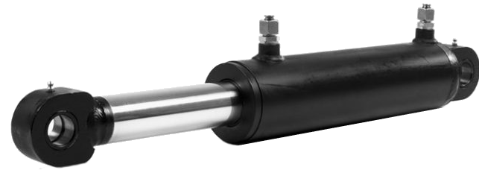

Vérins

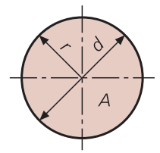
Surface côté piston |  |  |  |  | Surface côté tige
 |  |  |  |  |  |  |  |  |  |  |  |  |  |  |  | Cercle
 |  |  |  |  |  |  |  |  |  |  |  |  |  |  |  | Rayon | 0
 | Diamètre (cm) |  | cm |  |  | Diamètre (grand) = D (cm) |  |  |  | = | Surface D (cm²) | 0 | cm² |  |  | Diamètre | 0
 | Rayon (cm) |  | cm |  |  | Diamètre (petit) = d (cm) |  |  |  | = | Surface d (cm²) | 0 | cm² |  |  | Surface | 0 | 0
 |  |  |  |  |  | Diamètre moyen (cm) |  |  | 0 |  |  |  |  |  |  | Circonférence | 0 | 0
π = | 3.1415926536
Surface (cm²): |  |  | 0.000 | 0.000 | Surface partielle (cm²): |  |  |  | 0.000 | cm²

Force |  |  |  |  | Force |  |  |  |  |  |  | Force

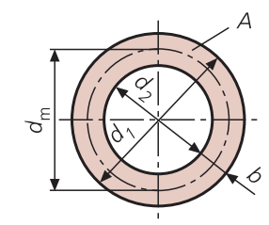
Rendement hydromécanique |  | 1 | entre 0,85 - 0,95
 | Surface (cm²) | 0.000 | cm² |  | Force D (daN) |  | 0 | daN | Force de sortie |  |  |  | Puissance |  | W | Couronne
 | Pression (bar) |  | bar |  | Force d (daN) |  | 0 | daN | Force de rentrée |  |  |  | Vitesse |  | m/s | Surface (A) |  | 0 | 0 | 0
 |  |  |  |  | Delta force (daN) |  | 0 | daN | Force (surface tige) |  |  |  |  |  |  | Largeur (b)
Force (daN) -> pression x surface x rendement |  | 0.000 | daN |  |  |  |  |  |  |  |  | Force->puissance/vitesse |  | #DIV/0! | N | Diam ext (d1) |  | 0
 |  | 0.000 | N
 |  |  |  |  |  |  |  |  |  |  |  |  |  |  |  | Diam int (d2) |  | 0
Pression |  |  |  |  | Surface |  |  |  |  |  |  |  |  |  |  | Diam moyen |  | 0

 | Force (daN) |  | daN |  |  | Force |  | daN
 | Surface (cm²) |  | cm² |  |  | Pression |  | bar

Pression -> force/surface |  | #DIV/0! | bar |  | Surface (cm²) -> force / pression |  | #DIV/0! | cm²

Diamètre du piston |  |  |  |  | Volume

 | Force |  | daN |  |  | Surface |  | cm²
 | Pression |  | bar |  |  | Course |  | mm

Diamètre du piston |  | #DIV/0! | mm |  | Volume -> (surface x course)/10'000 |  | 0 | dm³

Vitesse |  |  |  |  | Vitesse |  |  |  |  |  |  | Vitesse

 | Course |  | mm |  |  | Débit |  | l/min |  |  |  |  | Puissance |  | W
 | Temps |  | seconde |  |  | Surface |  | cm² |  |  |  |  | Force |  | N

Vitesse->course/temps x 1000 |  | #DIV/0! | m/s |  | Vitesse-> débit / surface x 6 |  | #DIV/0! | m/s |  |  |  | Vitesse->puissance/force |  | #DIV/0! | m/s

Débit |  |  |  |  | Débit

 | Surface |  | cm² |  |  | Vitesse |  | m/s
 | Vitesse |  | m/s |  |  | Temps |  | s

Débit-> surface x vitesse x 6 |  | 0 | l/min |  | Débit-> vitesse x 60 / temps |  | #DIV/0! | l/min

Temps de déplacement |  |  |  |  | Puissance

 | Surface |  | cm² |  |  | Force |  | N
 | Course |  | mm |  |  | Vitesse |  | m/s
 | Débit |  | l/min
Temps -> (surface x course x 6)/(débit x 1000) |  |  | #DIV/0! | s | Puissance -> force x vitesse |  | 0 | W

Rendements
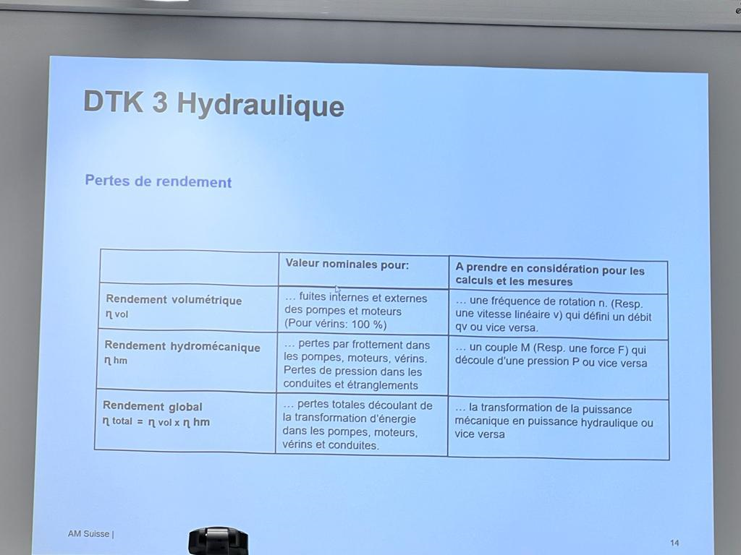

Moteurs
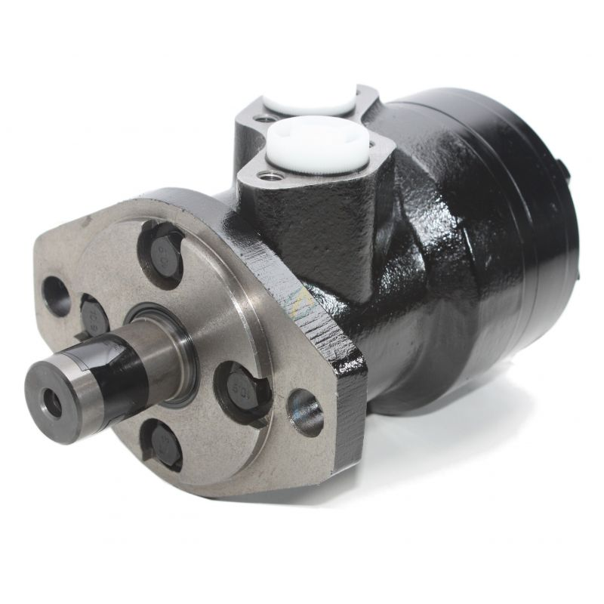

 |  |  | Moteurs hydraulique

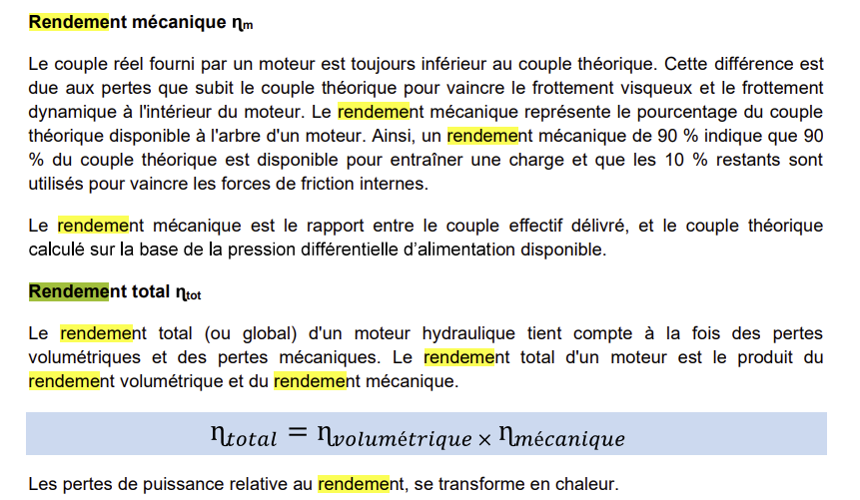
Egalité de base: débit volumique X 1000 X rendement volumétrique = cylindrée par tour X régime

Rendement volumétrique (entre 0,9 et 0,97)

Débit volumétrique

 | Cylindrée par tour |  |  | cm³/tr
 | Régime |  |  | tr/min
 | Rendement volumétrique |  | 0

Débit->cylindrée x régime/1000xrendement |  |  | #DIV/0! | l/min

Régime

 | Débit volumique |  | 30 | l/min
 | Rendement volumétrique |  | 1
 | Cylindrée par tour |  |  | cm³/tr
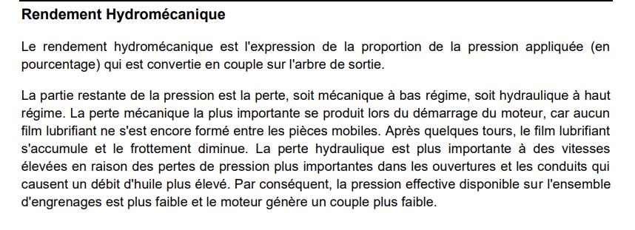
Régime->débitx1000xrendement/cylindrée |  |  | #DIV/0!

Cylindrée |  |  |  |  |  | Cylindrée

Débit volumique |  |  | 122 | l/min |  | Couple |  | Nm
Rendement volumétrique |  |  | 1 |  |  | Rendement hydroméc. | 0
Régime |  |  | 688 | tr/min |  | Délta Pression |  | bar
 |  |  |  |  |  | π | 3.1415926536
Cylindrée->(débitx1000xrendement)/régime |  |  | 17.73255814 | cm³/tr |  | Cylindrée->(couple x π x 20)/(delta pression x rendement) |  |  | #DIV/0! | cm³/tr

Egalité de base: couple x 20 x π = délta pression x cylindrée par tour x rendement hydromécanique

Rendement hydromécanique (entre 0,85 et 0,95)

Couple

 | Délta pression |  |  | bar
 | Cylindrée |  |  | cm³/tr
 | Rendement hydroméc. |  | 0
 | π |  | 3.1415926536

Couple-> (délta pression x cylindrée x rendement)/π x 20 |  |  |  | 0 | Nm

Pression

 | Couple |  |  | Nm
 | Cylindrée |  |  | cm³/tr
 | Rendement volumétrique |  | 0
 | π |  | 3.1415926536

Pression->(Couple x π x 20)/(cylindrée x rendement vol.) |  |  |  | #DIV/0! | bar

Puissance entrainement mécanique (depuis hydraulique)

Egalité de base: puissance X 600 = delta pression X débit X rendement total

Rendement total (entre 0,75 et 0,85)

Puissance

 | Delta pression |  |  | bar
 | Débit |  |  | l/min
 | Rendement total |  | 0.86

Puissance->(delta pression x débit x rendement tot)/600 |  |  |  | 0 | kW

Débit

 | Puissance |  |  | kW
 | Delta pression |  |  | bar
 | Rendement total |  | 0

Débit->(puissance x 600)/delta pression x rendement tot) |  |  |  | #DIV/0! | l/min

Pression

 | Puissance |  |  | kW
 | Débit |  |  | l/min
 | Rendement |  | 0

Pression->(Puissance x 600)/(débit x rendement) |  |  |  | #DIV/0! | bar

Puissance entrainement mécanique (depuis mécanique)

Puissance

 |  | Couple |  | Nm
 |  | Régime |  | tr/min
 |  | Constante | 9550

Puissance -> (couple x régime) / 9550 |  |  |  | 0 | kW

Couple

 |  | Régime |  | tr/min
 |  | Puissance |  | kW
 |  | Constante | 9550

Couple -> (Puissance x 9550) / régime |  |  |  | #DIV/0! | Nm

Régime

 |  | Puissance |  | kW
 |  | Couple |  | Nm
 |  | Constante | 9550

Régime -> (Puissance x 9550) / couple |  |  |  | #DIV/0! | tr/min

Conduites
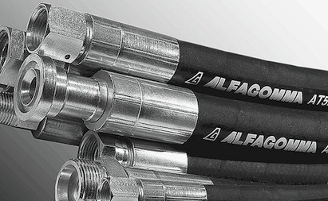

 |  |  | Conduites hydraulique

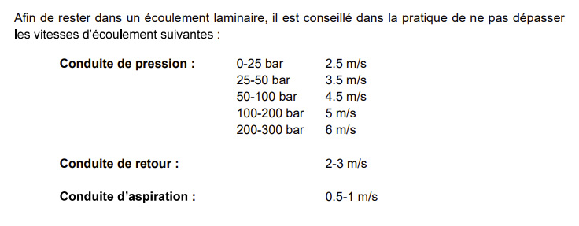
 |  |  |  | Vitesse d'écoulement recommandé
 |  |  |  | Aspiration | 0,6 - 1,3 | m/sec
 |  |  |  | Retour | 1,7 - 4,5 | m/sec
 |  |  |  | Pression | 2,5 - 6 | m/sec

Vitesse d'écoulement

 | Débit |  |  | l/min
 | Diamètre intérieur |  |  | mm

Vitesse d'écoulement-> (Débit x 21,2) / diamètre ² |  |  |  | #DIV/0! | m/sec

Débit

 | Vitesse d'écoulement |  |  | m/sec
 | Diamètre intérieur |  |  | mm

Débit -> (vitesse d'écoulement x diamètre²) / 21,2 |  |  |  | 0 | l/min

Diamètre interieur

 |  | Débit |  | l/min
 | Vitesse d'écoulement |  |  | m/sec

Diamètre -> racine carée de ((débit x 21,2)/vitesse d'écoulement) |  |  |  | #DIV/0! | mm

Changement de vitesse d'écoulement

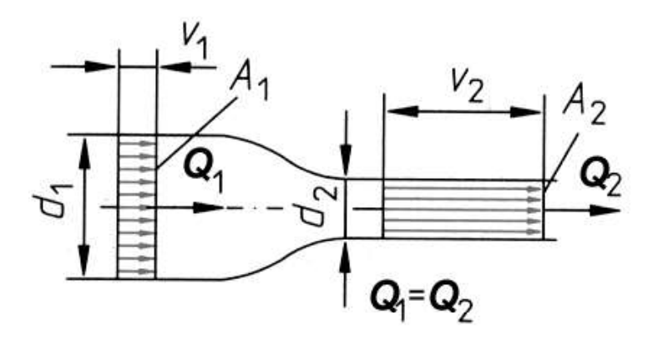

V1 -> Vitesse d'écoulement 1 |  |  |  |  |  |  | V2 -> Vitesse d'écoulement 2

 | V2 -> Vitesse écoulement 2 |  |  | m/sec |  |  |  | V1->Vitesse d'écoulement 1 |  | m/sec
 | A1 -> Section 1 |  |  | mm², ou autre |  |  |  | A1 -> section1 |  | mm², ou autre
 | A2 -> Section 2 |  |  | mm², ou autre |  |  |  | A2 -> Section2 |  | mm², ou autre

Vitesse d'écoulement 1 -> (V2xA2)/A1 |  |  | #DIV/0! | m/sec |  |  | Vitesse d'écoulement 2-> (V1 x A1) / A2 |  | #DIV/0! | m/sec

A1 -> Section 1 |  |  |  |  |  |  | A2 -> Section 2

 | V1->Vitesse d'écoulement 1 |  |  | m/sec |  |  |  | V1->Vitesse d'écoulement 1 |  | m/sec
 | V2 -> Vitesse écoulement 2 |  |  | m/sec |  |  |  | V2 -> Vitesse écoulement 2 |  | m/sec
 | A2 -> Section 2 |  |  | mm², ou autre |  |  |  | A1 -> Section1 |  | mm², ou autre

A1->Section 1 -> (V2 X A2)/A1 |  |  | #DIV/0! | mm², ou autre |  |  | A2-> Section 2 -> (V1 X A1)/A2 |  | #DIV/0! | mm², ou autre

Perte de charge conduite / tuyau

Nombre de Reynold

 | Vitesse d'écoulement |  |  | m/sec
 | Diamètre interieur du tube
 | Viscosité cinématique |  |  | mm²/s

Nombre Reynold->( vitesse écoul x diamètre)/viscosité

